東棟1F(絶縁カバー)
工程レイアウト図： |  | 樹脂成型加工品（MHV 絶縁カバー）
 |  |  | コントロールプラン番号： | HH-5016 | Rev. | 1

 | 温水工場 東棟１階

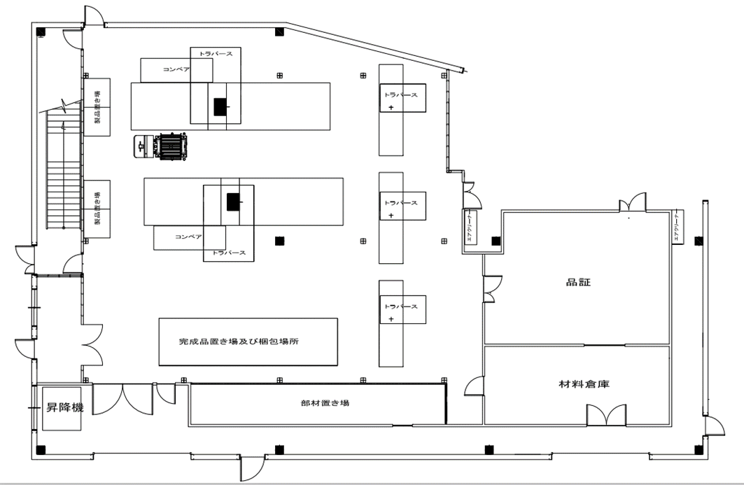

②③
⑤

④ ⑥ ⑧

①

1F⇔2F
⑪

東棟2F(絶縁カバー)
工程レイアウト図： |  | 樹脂成型加工品（MHV 絶縁カバー）
 |  |  | コントロールプラン番号： | HH-5016 | Rev. | 1

 | 温水工場 東棟２階

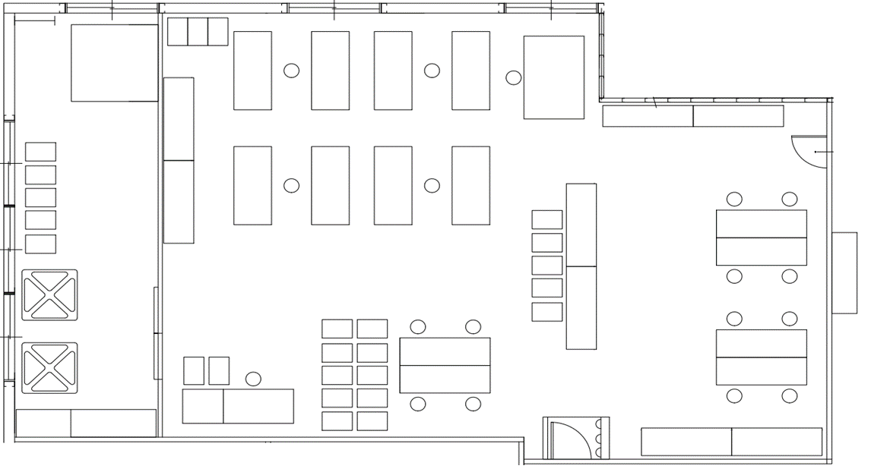

1F⇔2F
昇降機
1Fへ
1Fから

⑦

⑨ ⑩

